Balance Consolidado
COCA-COLA FEMSA
ESTADO DE SITUACIÓN FINANCIERA CONSOLIDADO
Millones de pesos

Activos | Mar-25 | Dic-24 | % Var. |  | Pasivo y capital | Mar-25 | Dic-24 | % Var.
Activos Corrientes |  |  |  |  | Pasivo Corriente
Efectivo, equivalentes de efectivo y valores negociables |  |  |  |  | Deuda a corto plazo y documentos | 3,623 | 3,314 | 9%
 | 30,509 | 32,779 | -7% |  | Proveedores | 29,179 | 33,773 | -14%
Total cuentas por cobrar | 16,841 | 18,620 | -10% |  | Vencimiento CP del pasivo por Arrendamiento a LP | 997 | 889 | 12%
Inventarios | 15,049 | 14,059 | 7% |  | Otros pasivos corto plazo | 26,361 | 29,194 | -10%
Otros activos circulantes | 10,630 | 9,675 | 10% |  | Pasivo circulante | 60,160 | 67,171 | -10%
Total activos circulantes | 73,029 | 75,132 | -3% |  | Pasivos no corrientes | - | -
Activos no corrientes | - | - |  |  | Préstamos bancarios y documentos por pagar | 70,674 | 70,383 | 0%
Propiedad, planta y equipo | 168,242 | 161,785 | 4% |  | Obligaciones por Arrendamiento LP | 2,303 | 2,295 | 0%
Depreciación acumulada | (64,976) | (62,404) | 4% |  | Otros pasivos de largo plazo | 19,203 | 17,595 | 9%
Total propiedad, planta y equipo, neto | 103,266 | 99,381 | 4% |  | Total pasivo | 152,339 | 157,445 | -3%
Activos por Derechos de Uso | 3,091 | 2,989 | 3% |  | Capital | - | -
Inversión en acciones | 10,467 | 10,233 | 2% |  | Participación no controladora | 8,034 | 7,113 | 13%
Activos intangibles | 104,328 | 101,876 | 2% |  | Total participación controladora | 151,689 | 143,428 | 6%
Otros activos no circulantes | 17,880 | 18,375 | -3% |  | Total Capital | 159,723 | 150,542 | 6%
Total activos | 312,062 | 307,986 | 1% |  | Total Pasivo y Capital | 312,062 | 307,986 | 1%

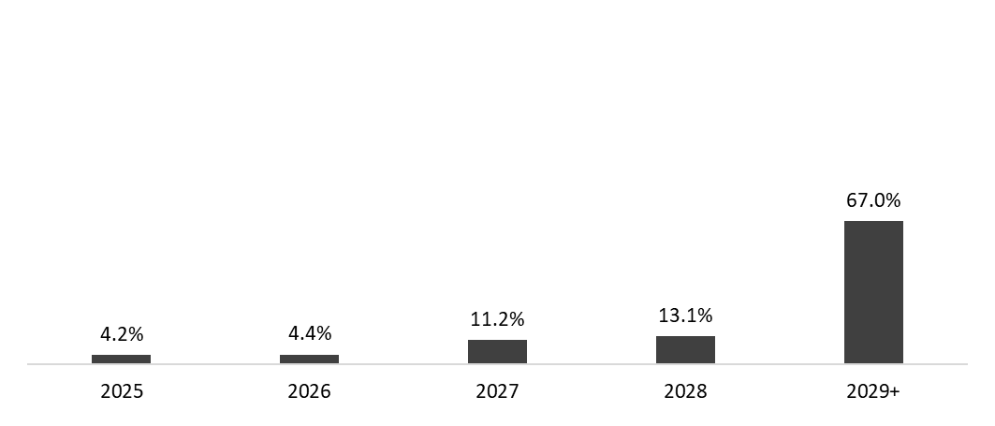
 | 31 de marzo de 2025
Mezcla de la deuda | % Deuda Total (1) | % Tasa de interés variable (1) (2) | Tasa promedio |  | Perfil de vencimiento de deuda
Moneda
Pesos mexicanos | 57.9% | 3.7% | 8.6%
U.S. dólares | 17.9% | 53.2% | 4.2%
Pesos colombianos | 3.0% | 21.2% | 8.6%
Reales brasileños | 20.3% | 18.8% | 10.6%
Pesos argentinos | 0.8% | 0.0% | 50.1%
Deuda total | 100% | 23.9% | 8.6%

(1) Después del efecto de los swaps de monedas.
(2) Calculado sobre la ponderación de la mezcla de deuda remanente para cada año.

Razones Financieras | Mar 31, 2025 | Dic 31, 2024 | Δ%
Deuda neta incluyendo efecto de coberturas (1)(3) | 42,552 | 38,329 | 11.0%
Deuda neta incluyendo efecto de coberturas / EBITDA Ajustado (1)(3) | 0.74 | 0.68
EBITDA Ajustado / Gasto financiero, neto (1) | 10.29 | 12.51
Capitalización (2) | 32.2% | 33.3%
(1) Deuda neta = Deuda total - caja
(2) Deuda total / (deuda total + capital social)
(3) Después del efecto de los swaps de monedas.

Perfil de Vencimiento de Deuda | 2025 | 2026 | 2027 | 2028 | 2029+
% of Total Debt | 4.2% | 4.4% | 11.2% | 13.1% | 67.0%

